三种扔不掉东西的人
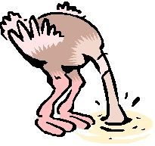

 |  | 逃避现实型

 | 活在当下

 |  |  | 担忧未来型
执着过去型

过去 | 将来 |  | 未来

没有收拾的屋子就像便秘
 | 房间 = 肠道 |  | 被身体吸收

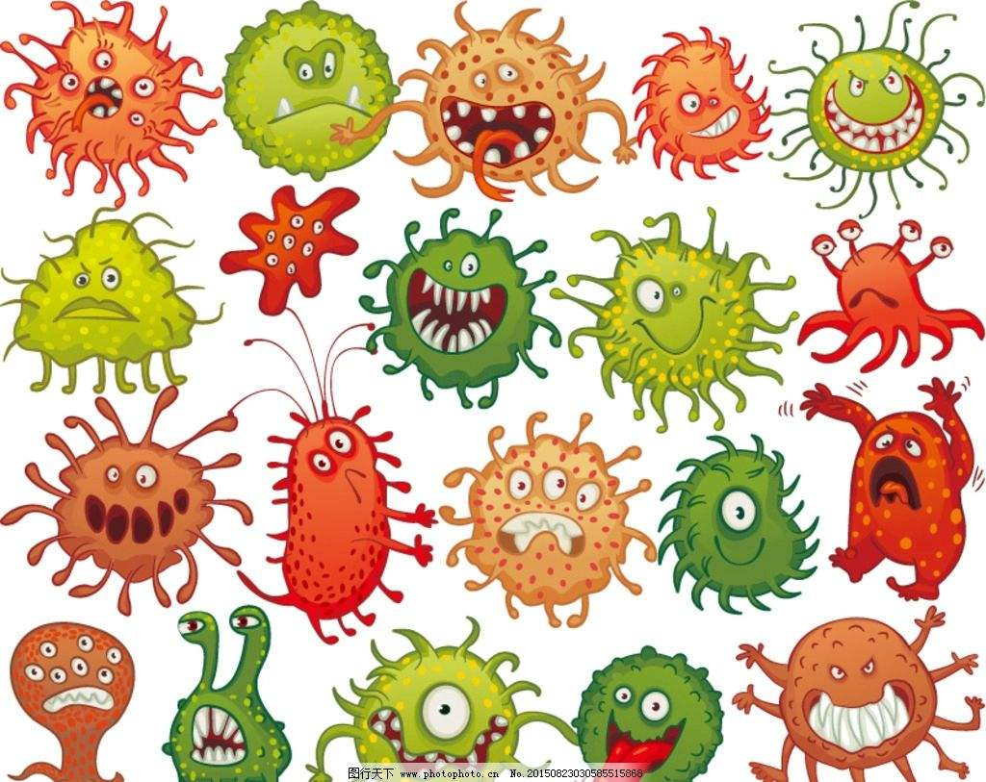
毒素

便秘 =丢不掉的东西堆积起来（只进不出）

 |  | 断舍离 = 泻药

